11) SW IO Protocol
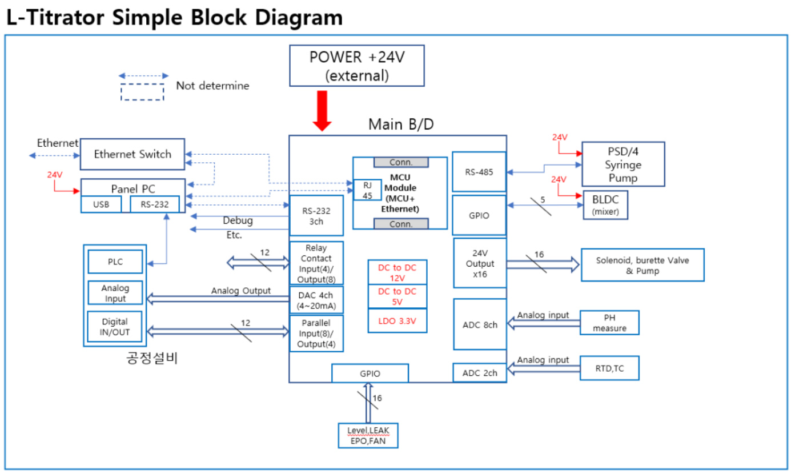
L-Titrator SW IO Protocol

1. Protocol 정의
 |  |  |  |  | Example code
Line # | R/W | Bit | Function | Value range | PC → Board | Board → PC (Feedback)
0 |  | 3 | STX | - | 02h <CR><LF> | 02h <CR><LF>
1 |  | 3 | Protocol ID | - | AAh <CR><LF> | BBh <CR><LF>
2 | R | 4 | Error code | 0000 : No error 0001 .. 9999 : TBD | xxxx <CR><LF> | 0010 <CR><LF>

3 | R | 1 | Model | 0 : L-titrator 1 .. 9 : TBD | x <CR><LF> | 0 <CR><LF>

4 | R | 4 | Relay Input | 0 : OFF, 1 : ON MSB <- LSB | xxxx <CR><LF> | 0001 <CR><LF>

5 | R/W | 8 | Relay Output | 0 : OFF, 1 : ON MSB <- LSB | 11000010 <CR><LF> | 11000010 <CR><LF>

6 | R | 8 | Parallel Input | 0 : OFF, 1 : ON MSB <- LSB | xxxxxxxx<CR><LF> | 00011110<CR><LF>

7 | R/W | 4 | Parallel Output | 0 : OFF, 1 : ON MSB <- LSB | 0010 <CR><LF> | 0010 <CR><LF>

8 | R | 16 | Alarm Input | 0 : OFF, 1 : ON MSB <- LSB | xxxxxxxxxxxxxxxxxx <CR><LF> | 0001111000000010 <CR><LF> |  |  |  |  |  | bit # | Function
 |  |  |  |  |  |  |  |  |  |  | LSB | 0 | Leak #1
9 | R/W | 12 | Solenoid Output | 0 : OFF, 1 : ON MSB <- LSB | 010010010100 <CR><LF> | 010010010100 <CR><LF> |  | bit # | Output | Function |  | 1 | Leak #2
 |  |  |  |  |  |  | LSB | 0 | SOL#1 | DIW to 6WAY |  | 2 | Level #1
10 | R | 5 | Temperature (RTD) | 0 .. 20000 (0.00 ~ 200.00℃) | xxxxx <CR><LF> | 02800 <CR><LF> |  | 1 | SOL#2 | DIW to VESSEL |  | 3 | Level #2
11 | R | 5 | Temperature (TC) |  |  |  |  | 2 | SOL#3 | SLURRY 3WAY |  | 4 | Door
12 | R/W | 3 | Mixer Control | 0 .. 100 (Duty cycle) | 050 <CR><LF> | 050 <CR><LF> |  | 3 | SOL#4 | SERIC 3WAY |  | 5 | Exhaust
13 | R | 5 | Mixer RPM read | 0 .. 99999 | xxxxx <CR><LF> | 04800 <CR><LF> |  | 4 | SOL#5 | DRAIN V/V OPEN |  | 6 | Interlock
14 | R/W | 10 | Syringe Control | 9 bit : ch 0 .. 1 8 bit : 0-Pick, 1-Dispense 7 bit : 1-In, 2-Out, 3-Ext 6 .. 5 bit(Speed) : 0 .. 40 4 .. 0 bit : 0 .. 24000 Additional Command 1) 7 bit : 0 (read syringe status) 2) 4.. 0 bit : 55555 (initialize) 3) 4.. 0 bit : 99999 (E - Stop) | Input : 0011024000 <CR><LF> → ch0, Pick, In-valve, 10 spd, 4000 pos Output : 0121024000 <CR><LF> → ch0, Dispense, out-valve, 10 spd, 4000 pos Additional Command 1) xx0xxxxxxx : read syringe status 2) xxxxx55555 : initialize syringe pump 3) xxxxx99999 : emergency stop | Input : 0011024000 <CR><LF> → Return input data Output : 0121024000 <CR><LF> → Return input data Additional Command 1) 00R00RRRRR : read syringe status 2) xxxxx55555 : initialize syringe pump 3) xxxxx99999 : emergency stop |  | 5 | SOL#6 | DRAIN V/V CLOSE |  | 7 | E - Stop
 |  |  |  |  |  |  |  | 6 | SOL#7 | 6WAY V/V SAMPLE VESSEL |  | 8 | FAN #1
 |  |  |  |  |  |  |  | 7 | SOL#8 | 6WAY V/V SAMPLE LOOP |  | 9 | FAN #2
 |  |  |  |  |  |  |  | 8 | SOL#9 | FLUIDICS PURGE |  | 10 | FAN #3
 |  |  |  |  |  |  |  | 9 | SOL#10 | ELEC BOX PURGE |  | 11 | FAN #4
 |  |  |  |  |  |  |  | 10 | SOL#11 | DIW to VESSEL(PURGE) |  | 12 | Reserved #1
 |  |  |  |  |  |  | MSB | 11 | SOL#12 | SPARE |  | 13 | Reserved #2
 |  |  |  |  |  |  |  |  |  |  |  | 14 | Reserved #3
 |  |  |  |  |  |  |  |  |  |  | MSB | 15 | Reserved #4
15 | R | 5 | Analog input (CH 0) | 0 .. 65535 | xxxxx <CR><LF> | 01200 <CR><LF>
16 | R | 5 | Analog input (CH 1)
17 | R | 5 | Analog input (CH 2)
18 | R | 5 | Analog input (CH 3)
19 | R/W | 5 | Analog output (CH 0) | 0 .. 65535 | 11200 <CR><LF> | 11200 <CR><LF>
20 | R/W | 5 | Analog output (CH 1)
21 | R/W | 5 | Analog output (CH 2)
22 | R/W | 5 | Analog output (CH 3)
23 |  |  | ETX | - | 03h <CR><LF> | 03h <CR><LF>
※ x : don't care bit

